Vue d'ensemble
Synthèse

 | Sprint 1 | Sprint 2 | Sprint 3 | Sprint 4 | Total
Nombre de tâches | 4 | 14 | 11 | 19 | 48
Durée | 44:45:00 | 45:15:00 | 45:00:00 | 58:15:00 | 193:15:00

Compilations

Durée par Sprint
 | Durée
Sprint 1 | 44:45:00
Sprint 2 | 45:15:00
Sprint 3 | 45:00:00
Sprint 4 | 58:15:00

Compilation par Sprint
 | Sprint 1 | Sprint 2 | Sprint 3 | Sprint 4
Nombre de tâches | 96:00:00 | 336:00:00 | 264:00:00 | 456:00:00
Durée | 44:45:00 | 45:15:00 | 45:00:00 | 58:15:00
Compilation par catégorie
 | Essentielle | Souhaitable | Optionnelle
Nombre de tâches | 1008:00:00 | 96:00:00 | 48:00:00
Durée | 173:30:00 | 15:00:00 | 4:45:00

Compilation par difficulté
 | Plus facile | Moyen | Plus difficile
Nombre de tâches | 456:00:00 | 432:00:00 | 264:00:00
Durée | 37:15:00 | 65:30:00 | 90:30:00
Compilation par incertitude
 | Faible incertitude | Moyenne incertitude | Forte incertitude
Nombre de tâches | 624:00:00 | 288:00:00 | 240:00:00
Durée | 68:45:00 | 71:00:00 | 53:30:00

Indications
Instructions concernant ce document
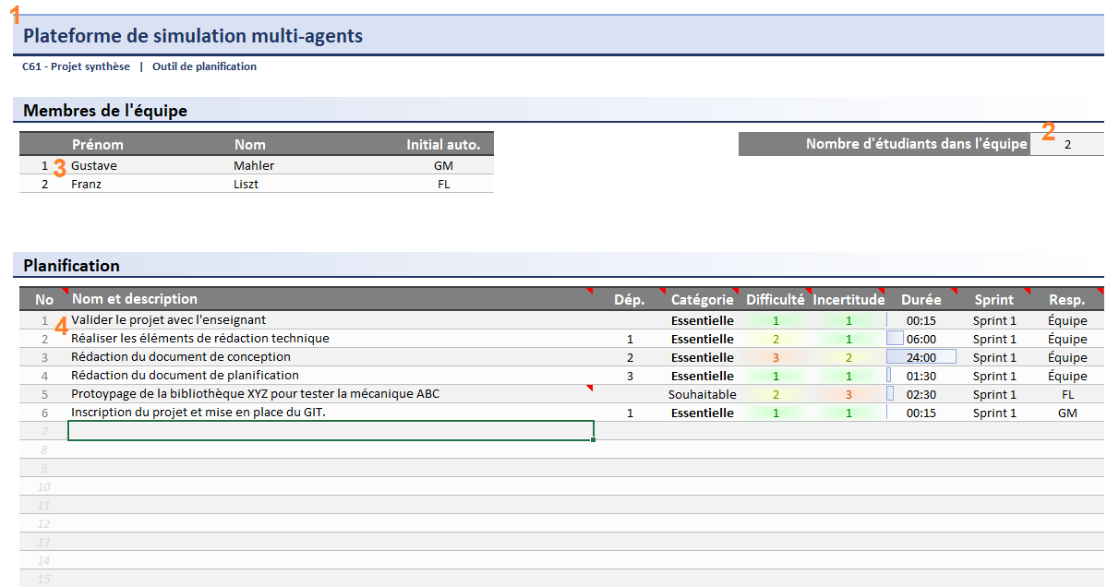
 | Saisir les informations générales du document :
 |  | - le nom du projet (voir section 1)
 |  | - le nombre d'étudiants dans l'équipe (voir section 2)
 |  | - les noms et prénoms des coéquipiers (voir section 3)

 | Remplir le tableau des tâches (voir section 4)
 |  | - Le nom de la tâche
 |  | - Optionnellement et si pertinent, ajouter une courte description technique sous forme de note
 |  | voir les indications plus bas
 |  | - Si applicable, identifiez la tâche préalable principale
 |  | - Identifiez si la catégorie de la tâche
 |  | - Identifiez les niveaux de difficulté et d'incertitude
 |  | - Estimez la durée de développement de la tâche (un estimé réaliste)
 |  | - Identifiez le Sprint pour lequel la tâche doit être terminée
 |  | - Identifiez le responsable

 | Manipulation de notes
 |  | Une note permet d'ajouter des précisions via un commentaire à même la cellule.
 |  | Vous pouvez ajouter, modifier ou supprimer des notes différentes pour chaque cellule.
 |  | Lorsqu'une cellule possède une note, un petit identifiant est visible sur la cellule.
 |  | Cet identifiant est un petit triangle rouge visible dans le coin supérieur droit.
 |  | La note est visible lorsque la souris passe au dessus de cet identifiant.
 |  | Vous pouvez manipuler les notes dans :
 |  |  | - l'onglet Révision
 |  |  | - le groupe Notes
 |  |  | - ...
 |  | Pour ce projet, l'ajout de notes est encouragé lorsque pertinent.

